关系图
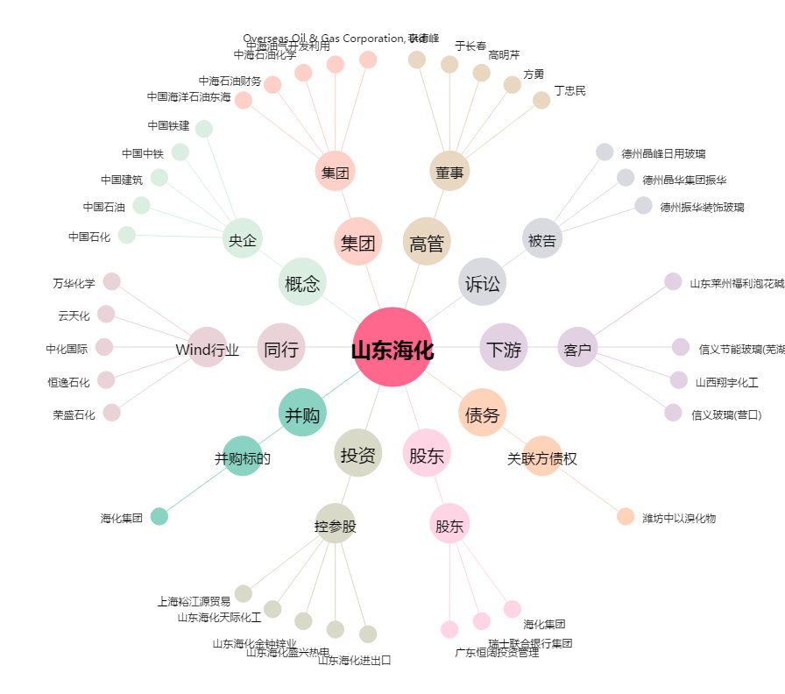
山东海化[000822.SZ] - 关系概览图

